Frontière efficiente
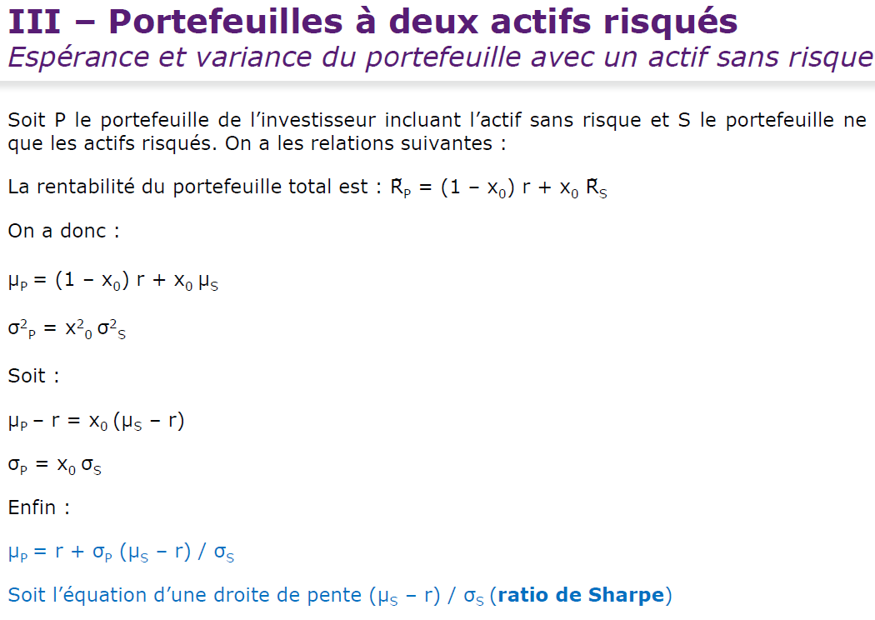
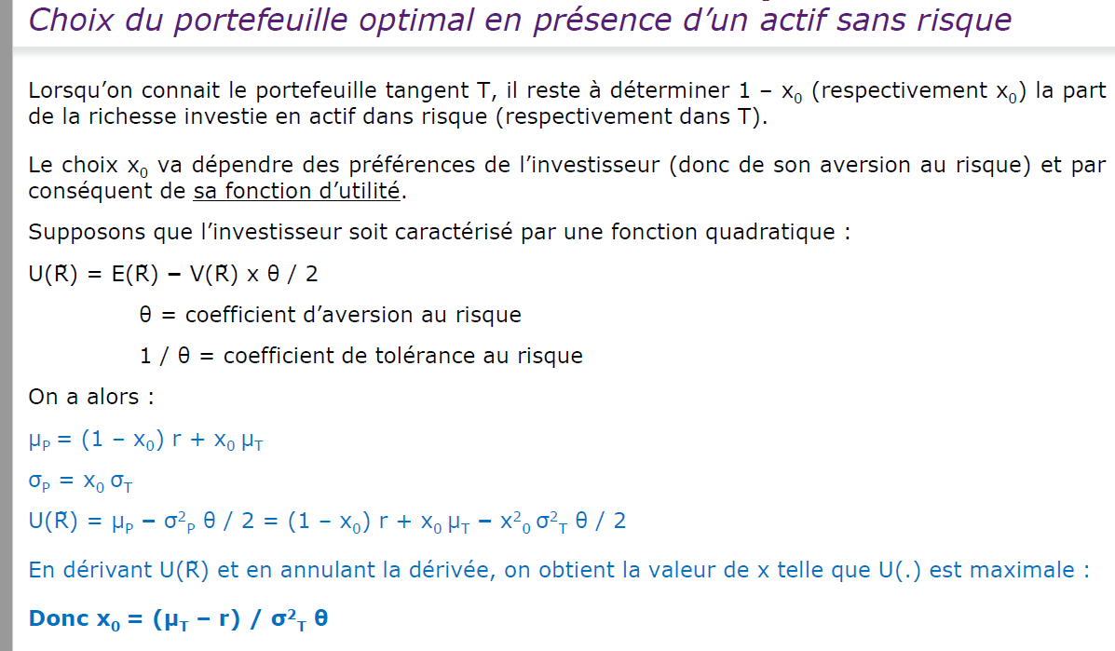
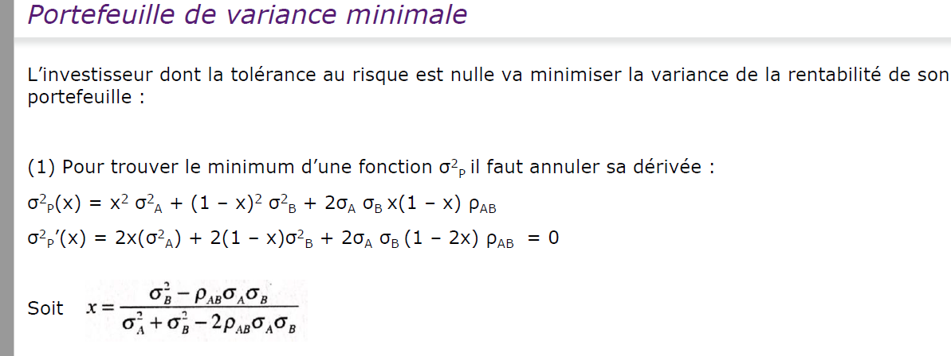
 | Frontière efficiente
8.00% | 18.00%
6.95% | 16.40%
6.05% | 14.80%
5.37% | 13.20%
5.00% | 11.60%
5.00% | 10.00%
 | Actif 1 | Actif 2
rentabilité | 10% | 18.00% |  | Correlation
Sigma | 5.00% | 8.00% |  | 0.5 | -0.5
Variance | 0.25% | 0.64% |  |  |  | x1 | x2 | Rendement P | Variance P | sigma P (risque)
 |  |  |  |  |  | 0.00% | 100.00% | 18.00% | 0.6400% | 8.00%
 |  |  |  |  |  | 20.00% | 80.00% | 16.40% | 0.3556% | 5.96%
x1 | x2 | Rendement P | Variance P | sigma P (risque) |  | 40.00% | 60.00% | 14.80% | 0.1744% | 4.18%
0.00% | 100.00% | 18.00% | 0.6400% | 8.00% |  | 60.00% | 40.00% | 13.20% | 0.0964% | 3.10%
20.00% | 80.00% | 16.40% | 0.4836% | 6.95% |  | 80.00% | 20.00% | 11.60% | 0.1216% | 3.49%
40.00% | 60.00% | 14.80% | 0.3664% | 6.05% |  | 100.00% | 0.00% | 10.00% | 0.2500% | 5.00%
60.00% | 40.00% | 13.20% | 0.2884% | 5.37%
80.00% | 20.00% | 11.60% | 0.2496% | 5.00%
100.00% | 0.00% | 10.00% | 0.2500% | 5.00%

Feuil1
r | 6% | S0 | 100.00 | 100 | 100 | 100 | 100
σ | 10% | ST(1 an) | 94.21 | 117.93 | 93.08 | 89.64 | 95.66
W | Alea | payoff option | 0.00 | 17.93 | 0.00 | 0.00 | 0.00
dt | 0.0040 | Rentabilité | -0.06 | 0.18 | -0.07 | -0.10 | -0.04
k | 100 |  | -0.06 | 0.16 | -0.07 | -0.11 | -0.04
d | 0
Moy payoff | 7.97
Px actualisé | 7.510087646
dS/S=rdt+σdW | Pour diffuser une action (mvt brognin géométrique)
T | 1
 | 100 | 89.896013249
 | 100 | 111.41578782
 | 100 | 109.96096674
 | 100 | 111.75056229
 | 100 | 98.506818495
 | 100 | 90.556595433
 | 100 | 104.86537749
 | 100 | 113.15776785
 | 100 | 113.53304214
 | 100 | 91.889373398
 | 100 | 82.567119207
 | 100 | 117.53643874
 | 100 | 106.9869634
 | 100 | 122.32339431
 | 100 | 112.47151469
 | 100 | 120.82861722
 | 100 | 113.62482838
 | 100 | 113.34850247
 | 100 | 109.53931288
 | 100 | 91.823739957
 | 100 | 85.642738982
 | 100 | 116.67852897
 | 100 | 110.60846266
 | 100 | 97.068807591
 | 100 | 103.55130524
 | 100 | 108.71634536
 | 100 | 104.92651944
 | 100 | 103.15014389
 | 100 | 105.00832765
 | 100 | 104.31504777
 | 100 | 103.81380433
 | 100 | 119.99151947
 | 100 | 108.18282206
 | 100 | 99.8621413
 | 100 | 105.24077934
 | 100 | 112.00234145
 | 100 | 105.93602215
 | 100 | 107.54830316
 | 100 | 114.47928969
 | 100 | 98.328371048
 | 100 | 105.20312971
 | 100 | 103.54759007
 | 100 | 103.50958179
 | 100 | 78.149343321
 | 100 | 119.97854296
 | 100 | 104.09192262
 | 100 | 117.90068046
 | 100 | 98.981092204
 | 100 | 111.74210389
 | 100 | 112.12510703
...

 | 89.896013249
 | 111.41578782
 | 109.96096674
 | 111.75056229
 | 98.506818495
 | 90.556595433
 | 104.86537749
 | 113.15776785
 | 113.53304214
 | 91.889373398
 | 82.567119207
 | 117.53643874
 | 106.9869634
 | 122.32339431
 | 112.47151469
 | 120.82861722
 | 113.62482838
 | 113.34850247
 | 109.53931288
 | 91.823739957
 | 85.642738982
 | 116.67852897
 | 110.60846266
 | 97.068807591
 | 103.55130524
 | 108.71634536
 | 104.92651944
 | 103.15014389
 | 105.00832765
 | 104.31504777
 | 103.81380433
 | 119.99151947
 | 108.18282206
 | 99.8621413
 | 105.24077934
 | 112.00234145
 | 105.93602215
 | 107.54830316
 | 114.47928969
 | 98.328371048
 | 105.20312971
 | 103.54759007
 | 103.50958179
 | 78.149343321
 | 119.97854296
 | 104.09192262
 | 117.90068046
 | 98.981092204
 | 111.74210389
 | 112.12510703
...

Monte Carlo
r | 5% | S0 | 100.00 | 100 | 100 | 100 | 100
σ | 25% | S1 | 98.14 | 98.97 | 98.92 | 99.91 | 101.60
W |  | S2 | 100.15 | 99.67 | 97.27 | 100.80 | 102.96
dt | 0.00 | S3 | 100.53 | 98.30 | 95.65 | 100.96 | 102.74
k | 100 | S4 | 98.27 | 98.54 | 95.69 | 101.40 | 102.64
d | 0 | S5 | 99.64 | 97.09 | 94.54 | 105.26 | 100.99
Moy payoff | 13.75 | S6 | 100.79 | 97.03 | 94.42 | 105.88 | 101.98
Px actualisé | 13.076534551 | S7 | 99.87 | 95.65 | 94.91 | 102.78 | 104.29
dS/S=rdt+σdW | Pour diffuser une action (mvt brognin géométrique) | S8 | 99.75 | 97.07 | 94.39 | 102.80 | 103.70
 |  | S9 | 100.67 | 98.72 | 92.72 | 103.76 | 102.21
Possibilité de prix
 | 100 | 100 | 100 | 100 | 100 | 100 | 100 | 100 | 100 | 100 | 100 | 100
 | 99.001354075 | 102.94026506 | 101.56063092 | 100.56718983 | 102.2053928 | 101.47124859 | 100.5665947 | 99.135005666 | 97.222730502 | 99.587767567 | 101.70957596 | 98.418441227
 | 99.71032411 | 102.38779372 | 103.52249219 | 101.1100506 | 101.8495035 | 100.23807998 | 99.990393719 | 98.815203828 | 99.254440548 | 98.718668613 | 101.69682413 | 96.903667455
 | 98.66244289 | 102.97807291 | 100.40490014 | 99.723695164 | 102.59034559 | 98.87957227 | 100.64907617 | 96.783799507 | 99.675372221 | 96.46973444 | 102.15265827 | 95.337842488
 | 99.705410301 | 103.98461657 | 100.66003759 | 98.090876347 | 102.49195385 | 101.81335444 | 100.34402455 | 97.447318434 | 99.189842888 | 96.28491454 | 102.34364701 | 96.888798331
 | 100.86192544 | 106.29322094 | 99.346953125 | 98.799116634 | 102.19403427 | 104.21384707 | 100.22760112 | 99.282791597 | 98.203996282 | 97.951041214 | 100.90634694 | 96.64141105
 | 98.664346519 | 104.26466569 | 98.667016159 | 100.37552001 | 101.05512581 | 105.85359481 | 98.168362399 | 98.313911591 | 98.873349366 | 99.537719903 | 100.88550792 | 95.973747257
 | 99.736591725 | 102.95496726 | 101.80567382 | 97.725785635 | 98.8474284 | 104.23750735 | 99.291328174 | 97.836657663 | 97.469256175 | 101.41178451 | 102.92782877 | 95.568535926
 | 100.04257095 | 105.12280239 | 102.01076266 | 98.136971305 | 97.866223608 | 102.8341464 | 97.781404598 | 98.816345487 | 97.57467812 | 99.685572292 | 100.84123384 | 96.717097021
 | 102.02106933 | 106.90312683 | 100.65374789 | 98.437384176 | 94.814939701 | 104.29488031 | 98.029029045 | 97.97168583 | 97.526284573 | 101.01985902 | 101.73987428 | 95.603997039
 | 101.86035547 | 106.89439831 | 97.81058433 | 102.92256887 | 95.139992252 | 101.02703246 | 97.426563296 | 97.521825219 | 97.247746004 | 103.73447319 | 101.57245527 | 94.379513269
 | 102.67710617 | 104.45427653 | 98.277133607 | 104.11359339 | 94.123370757 | 103.35997263 | 93.434604861 | 98.531873176 | 101.32182233 | 102.94762823 | 104.1850611 | 93.915130698
 | 101.88083941 | 105.38484347 | 98.415245863 | 105.13814955 | 93.196279807 | 101.57962297 | 94.240285028 | 99.102962792 | 99.057966037 | 101.17394028 | 103.49373514 | 90.871597213
 | 103.48609365 | 105.28607618 | 101.52823231 | 104.36377367 | 92.514069248 | 99.5057416 | 90.545629832 | 100.23189458 | 101.04120753 | 101.56354503 | 105.35005666 | 90.88115987
 | 104.45396043 | 104.94560887 | 105.00948983 | 107.05124545 | 95.028024183 | 100.76968722 | 88.845835762 | 98.715147232 | 103.10001314 | 100.97577614 | 107.41362185 | 92.678158102
 | 105.507844 | 105.03448269 | 105.33929328 | 108.24619739 | 96.419502801 | 99.254998349 | 89.492820062 | 97.988738738 | 102.96432195 | 99.899896018 | 106.26895437 | 93.175865951
 | 106.89419647 | 105.82615128 | 106.32201836 | 108.90396799 | 95.19506111 | 98.852805238 | 90.047925271 | 99.249132425 | 103.91005041 | 102.70161581 | 107.23557249 | 93.55649111
 | 101.32383125 | 103.08863557 | 108.426327 | 106.69151999 | 96.667004642 | 99.549935622 | 89.612981883 | 99.446659261 | 104.88783342 | 102.84271156 | 106.23044733 | 93.201163291
 | 103.77291019 | 102.18333177 | 106.67140393 | 108.14428765 | 95.144948736 | 97.60867365 | 89.43092998 | 101.41812063 | 108.54731625 | 102.65071531 | 105.86592663 | 91.907153306
 | 102.38616127 | 100.90850512 | 107.26277911 | 109.30005095 | 94.841431383 | 97.420973196 | 88.703527684 | 100.30557573 | 108.51572495 | 104.0139642 | 105.7734356 | 92.970741472
 | 102.08925003 | 100.71953333 | 105.51716349 | 109.87228884 | 94.074008933 | 96.592050687 | 88.205966832 | 100.55157507 | 107.00267358 | 103.55316845 | 104.18392314 | 92.967825852
 | 103.27148014 | 100.0311142 | 106.40513034 | 111.62195884 | 95.009836075 | 94.995672796 | 88.353387622 | 101.83377184 | 107.79109257 | 103.17678058 | 103.43495557 | 90.645677536
 | 104.97031607 | 98.987525767 | 107.38128841 | 111.38604786 | 93.856276158 | 96.075843953 | 88.397801343 | 101.18283982 | 104.16795179 | 102.12245993 | 99.638115085 | 92.723528133
 | 104.96859087 | 97.763055985 | 108.91221281 | 108.72452166 | 95.261265362 | 95.424590201 | 90.490472952 | 102.29898419 | 103.75494935 | 101.43707975 | 99.841351653 | 92.399603718
 | 105.43538373 | 97.873706648 | 105.06377695 | 108.03656499 | 94.556015533 | 95.948319843 | 91.080952382 | 102.39310441 | 102.04843876 | 99.248110675 | 99.722502651 | 91.782853724
 | 106.07915394 | 97.2702989 | 102.63273698 | 110.35927897 | 94.143994009 | 96.412823572 | 92.084418148 | 103.04481189 | 102.41710144 | 100.4134521 | 100.80276116 | 91.222031095
 | 107.11748136 | 94.551654243 | 102.1387135 | 107.99310005 | 93.206186442 | 98.127637863 | 91.180553289 | 104.348127 | 100.30709757 | 100.71578333 | 99.897429256 | 91.002832218
 | 107.46034354 | 94.739136047 | 101.46023617 | 104.8389682 | 93.27605865 | 98.826211736 | 90.555410409 | 102.77852183 | 101.12503671 | 100.2157338 | 97.072956527 | 87.623913744
 | 105.05651615 | 95.062366522 | 100.53248566 | 106.40541933 | 92.944327247 | 100.29349593 | 91.356563026 | 99.491547498 | 100.74620846 | 100.886506 | 98.843066793 | 86.729945641
 | 103.9034597 | 95.277152441 | 100.27098583 | 106.22487408 | 92.182799438 | 103.21243219 | 92.398183509 | 100.21439073 | 103.14376088 | 100.40299051 | 99.244316385 | 86.745872251
 | 102.4890259 | 95.318815646 | 100.08688499 | 107.20559712 | 92.730890351 | 105.54354429 | 91.650951468 | 100.28649589 | 101.7990595 | 98.878197855 | 96.885020571 | 84.989831625
 | 103.79968007 | 94.05327382 | 99.624276738 | 107.13934952 | 93.1514857 | 105.68140359 | 91.320108651 | 98.765978976 | 102.50904096 | 99.34404241 | 94.064214439 | 84.693820963
 | 109.02637505 | 93.604886016 | 99.783322241 | 106.33877315 | 92.344534147 | 105.30231295 | 95.009868969 | 99.174700352 | 100.07324886 | 101.52256602 | 93.347418014 | 85.408035281
 | 114.55806948 | 90.80776003 | 98.549218495 | 106.64354709 | 92.309360793 | 103.82788939 | 94.041617967 | 100.09850292 | 100.22477743 | 100.825877 | 91.289797736 | 86.437539852
 | 114.64603188 | 88.977271977 | 97.84977871 | 108.10963245 | 93.685787949 | 103.67722136 | 89.789076552 | 99.448492255 | 101.0534373 | 100.23639898 | 90.981690806 | 86.747166986
 | 112.5175131 | 90.12267991 | 97.287703938 | 108.63559338 | 91.156660228 | 100.20084756 | 86.700236502 | 98.541953678 | 102.13580323 | 93.199417732 | 92.691072318 | 84.793119327
 | 111.16625715 | 92.112294513 | 95.002880033 | 105.72846292 | 90.601419652 | 98.447401893 | 86.412755275 | 98.88540987 | 103.20483573 | 91.623070684 | 92.599534556 | 84.986068955
 | 111.64316542 | 92.814602997 | 94.201505715 | 107.7752749 | 91.855588763 | 99.528578181 | 87.371591146 | 98.716439658 | 103.46235053 | 91.352230795 | 92.975634164 | 85.674323811
 | 111.16071296 | 91.251717092 | 95.687453251 | 107.54986723 | 89.075736244 | 100.30621477 | 86.443791196 | 99.114084592 | 104.33709265 | 92.814182944 | 94.101888106 | 85.257687448
 | 111.53355194 | 88.171796224 | 98.713751963 | 107.35392849 | 88.542233437 | 102.35227454 | 86.514432714 | 95.949009884 | 102.06810642 | 90.554407577 | 97.038393509 | 83.354191824
 | 111.83220333 | 87.471880038 | 101.22089019 | 107.29452206 | 87.858857893 | 104.9134367 | 87.977101593 | 97.578219372 | 104.15586886 | 91.238026104 | 97.838865051 | 83.534379184
 | 114.10019427 | 87.590109054 | 101.57903825 | 105.68398617 | 87.098434071 | 107.64748546 | 88.380060935 | 95.938750959 | 103.72592255 | 90.120600894 | 97.235210812 | 84.327157554
 | 114.38089356 | 88.724734975 | 99.880062987 | 105.53857053 | 88.957977697 | 109.61672445 | 91.222056134 | 98.366139843 | 106.25944763 | 90.726341962 | 99.907646092 | 85.24483497
 | 114.6122156 | 88.050871758 | 101.27058803 | 105.55799173 | 87.681381407 | 109.53175025 | 91.27379695 | 97.513643286 | 106.36534203 | 92.584017392 | 98.133766451 | 84.166826549
 | 114.02007919 | 89.401056476 | 102.43781198 | 105.38265466 | 89.028355309 | 107.39162129 | 91.525251831 | 99.282193666 | 103.76707019 | 91.013103528 | 98.012673293 | 82.874550806
 | 113.52533058 | 91.320878503 | 103.22031156 | 104.44091276 | 88.350791098 | 109.34358528 | 91.303779058 | 100.70509024 | 103.53557924 | 89.042305237 | 95.364484822 | 83.845094939
 | 110.19499467 | 90.412196936 | 103.43681106 | 105.04322853 | 84.990394626 | 108.1547178 | 92.796511268 | 103.40787629 | 101.3889322 | 87.515669866 | 95.795326729 | 84.948092229
 | 108.18591709 | 89.531528515 | 104.24250258 | 102.68382809 | 85.645504338 | 108.00482007 | 95.74595287 | 105.68120096 | 102.34237036 | 86.883191538 | 94.629045471 | 86.555125041
 | 108.39685905 | 89.095779162 | 104.51612594 | 102.0502923 | 85.862136439 | 103.85314997 | 99.887130077 | 105.33723886 | 103.67239842 | 83.818193297 | 97.501752619 | 86.882083956
 | 107.26907688 | 87.431500936 | 108.24515621 | 101.21749034 | 85.438048191 | 106.91294321 | 99.736859031 | 105.30025648 | 103.72456112 | 85.935417703 | 97.554220903 | 85.911174711
...
 |  | S10 | 100.62 | 98.93 | 95.52 | 104.99 | 100.95
 |  | S11 | 101.10 | 98.73 | 95.17 | 106.88 | 102.40
 |  | S12 | 103.04 | 101.61 | 94.69 | 109.17 | 101.51
 |  | S13 | 102.22 | 100.58 | 93.90 | 105.71 | 105.78
 |  | S14 | 103.54 | 99.43 | 95.22 | 105.18 | 105.85
 |  | S15 | 104.39 | 99.84 | 94.81 | 107.20 | 106.75
 |  | S16 | 105.89 | 100.47 | 95.76 | 107.25 | 105.35
 |  | S17 | 107.46 | 100.73 | 96.19 | 108.09 | 108.82
 |  | S18 | 109.35 | 98.93 | 95.81 | 109.23 | 108.11
 |  | S19 | 109.42 | 101.05 | 94.61 | 110.65 | 109.39
 |  | S20 | 111.66 | 100.24 | 95.20 | 111.82 | 109.62
 |  | S21 | 110.75 | 101.85 | 95.39 | 111.07 | 109.00
 |  | S22 | 113.21 | 104.35 | 97.26 | 109.54 | 108.72
 |  | S23 | 114.98 | 104.68 | 96.25 | 108.19 | 107.23
 |  | S24 | 114.43 | 101.22 | 96.98 | 109.74 | 108.39
 |  | S25 | 114.34 | 104.36 | 97.43 | 113.17 | 109.19
 |  | S26 | 114.06 | 104.65 | 98.24 | 110.70 | 111.60
 |  | S27 | 114.34 | 104.74 | 99.10 | 111.00 | 109.13
 |  | S28 | 114.62 | 103.51 | 97.55 | 112.93 | 110.19
 |  | S29 | 113.48 | 103.16 | 95.47 | 109.89 | 110.07
 |  | S30 | 113.95 | 101.42 | 95.09 | 111.34 | 109.66
Processus de diffusion d'une action = processus stochastique mouvement brownien géométrique |  | S31 | 113.20 | 101.00 | 93.70 | 114.35 | 109.96
Pour diffuser des tractectoires = puissance de calculs |  | S32 | 113.26 | 102.51 | 94.21 | 115.02 | 110.57
 |  | S33 | 114.52 | 100.92 | 92.92 | 114.37 | 108.72
avoir un pricing d'un produit structuré |  | S34 | 117.95 | 98.78 | 92.53 | 117.66 | 111.65
distributon de rentabilité d'un sous jacent |  | S35 | 119.02 | 97.52 | 94.15 | 118.20 | 113.22
 |  | S36 | 121.21 | 96.55 | 95.36 | 119.80 | 114.09
tps continu | interte perçu en continue | S37 | 119.27 | 95.91 | 94.29 | 119.24 | 114.58
tps discret | interet perçu 1+r | S38 | 119.87 | 95.51 | 91.98 | 118.27 | 111.58
 |  | S39 | 119.49 | 95.98 | 90.49 | 118.36 | 111.07
...

